запчасти
 | Техническое описание ТМЦ по заявке ЦЗЛ на 2 квартал 2023 года
№ | Наименование детали (Англ.) | Наименование детали (Рус.) | Единица измерения | Кол-во | Номер детали (или артикул) производителя | Спецификация, марка и/или модель | Полная техническая характеристика | Производитель, бренд (указать обязательный или рекомендованный) | Из какого материала изготовлен | Где используется (участок, агрегат, оборудование и др.) | Краткое описание и цель использования | Фото бирки (шильдика) | Фото (общий вид)
1 | Halogen lamp for spectrophotometer PE-5300VI | Лампа галогеновая для спектрофотометра ПЭ-5300ВИ | шт | 8 | Артикул: 1.10.30.20.0308 |  | Лампа галогеновая для спектрофотометра ПЭ-5300ВИ - 12 Вольт, 20 Ватт. Вертикальная спираль | ООО «ЭКРОСХИМ» | Стекло | ЦЗЛ ЛХА | 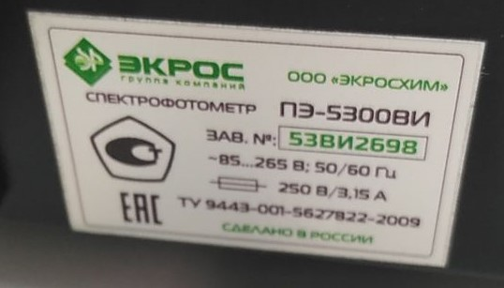 Проведение фотометрического измерения количества хрома в пассивной плёнке на поверхности горячеоцинкованного проката | 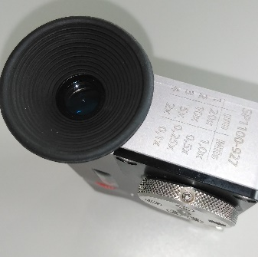 | 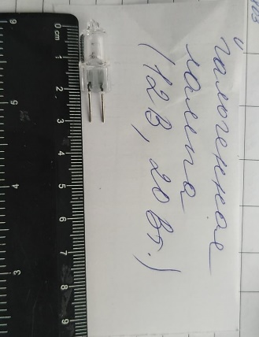
2 | Halogen tungsten lamp for RAYLEIGH UV-1601 UV/VIS spectrophotometer | Лампа галогеновая вольфрамовая для спектрофотометра RAYLEIGH UV-1601 UV/VIS | шт | 4 |  |  | Галогенная вольфрамовая лампа для спектрофотометра с расщепленным лучом RAYLEIGH UV-1601 UV-VIS | RAYLEIGH Beijing Beifen-Ruili Analytical Instr | Стекло | ЦЗЛ ЛХА | 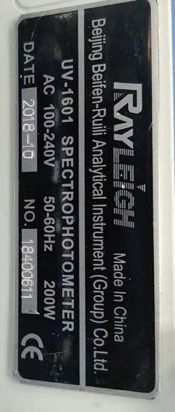 Проведение фотометрического измерения количества хрома в пассивной плёнке на поверхности горячеоцинкованного проката
3 | Deuterium lamp for RAYLEIGH UV-1601 UV/VIS spectrophotometer | Лампа дейтериевая для спектрофотометра RAYLEIGH UV-1601 UV/VIS | шт | 4 |  |  | Дейтериевая лампа для спектрофотометра с расщепленным лучом RAYLEIGH UV-1601 UV-VIS | RAYLEIGH Beijing Beifen-Ruili Analytical Instr | Стекло | ЦЗЛ ЛХА | Проведение фотометрического измерения количества хрома в пассивной плёнке на поверхности горячеоцинкованного проката
4 | Heater (heater) for DE-10M | Нагреватель (тэн) для ДЭ-10М | шт | 4 | ВРЕМ 681817.214 (ТЭН для ДЭ-10М, 3,7 кВт) | Трубчатый электронагревательный прибор в виде металлической трубки, заполненной теплопроводящим электрическим изолятором Предназначен для дистилляторА ДЭ-10М. Мощность 3,7 кВт. | Электронагреватель трубчатый ВРЕМ 681817.214 (ТЭН для ДЭ-10М, 3,7 кВт). Электронагреватель трубчатый (ТЭН) для аквадистиллятора ДЭ-10М. Изготовлен из нержавеющей стали. Материал втулки - латунь. 2 гайки и 4 шайбы для электрического провода, прокладки для крепления к корпусу дистиллятора. Основные параметры: Мощность, кВт: 3,7 Напряжение, В: 220 Резьба штуцеров: М14х1,5 Тип рабочей среды: вода. | Завод "Электромедоборудование" Россия, г. Санкт-Петербург, Химичский переулок д.1, литер О | Изготовлен из нержавеющей стали. Материал втулки - латунь. | Лаборатория химанализа ЦЗЛ | Трубчатый электронагревательный прибор в виде металлической трубки, заполненной теплопроводящим электрическим изолятором Предназначен для дистилляторА ДЭ-10М. Мощность 3,7 кВт. | 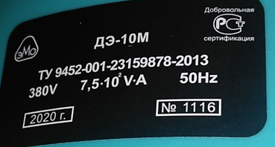 | 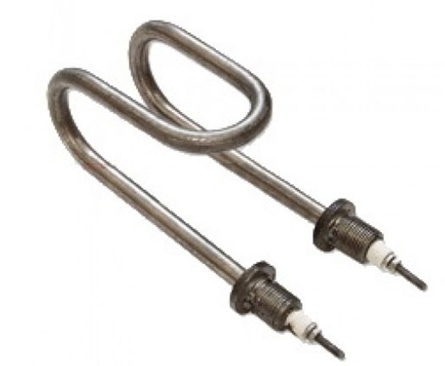
 | Ведещий инженер ЦЛЗ |  | Макарова И.В.

